상품제안서
스위스밀리터리 친환경 2단자동+3단완전자동 세이프티+3단수동 우산+140g타올 4P 세트(대) | 상품코드: F30804

 |  |  |  |  |  |  | 02-412-0044 | www.easy1.co.kr
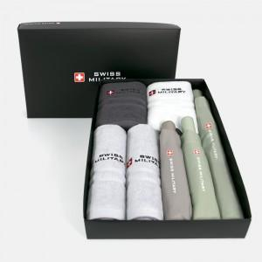

【상세/제작정보】 | * 타올자수인쇄 별도문의 * 쇼핑백 900원(별도) 추가

【인쇄/포장옵션】 | 실크, 원단인쇄 / 포장지포장

【공급단가】 | 수량 | 50~ | 100~ | 500~ | 1,000~ | 2,000~
*VAT별도 | 단가 | 44,160원 | 43,420원 | 42,320원 | 41,580원 | 40,480원

【상품 URL】 | https://dev.easy1.co.kr:443/src/goods_detail.php?gdno=30804

